Cenario 1
Cenário (1)
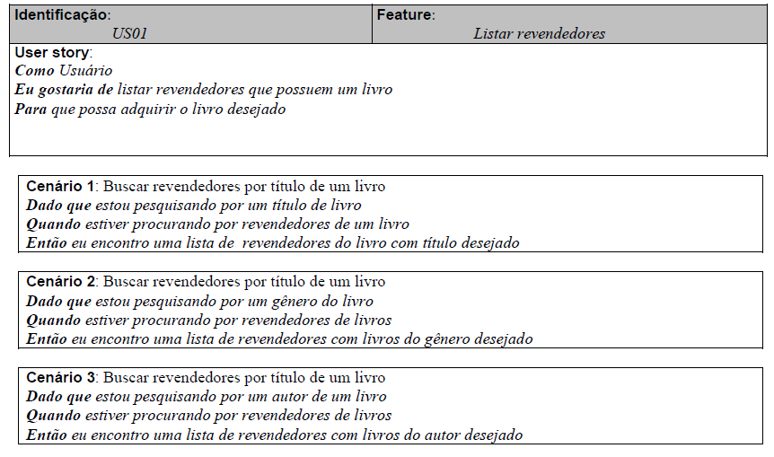

 | Atributos de Qualidade (indique sua justificativa abaixo para cada atributo)
Atômico |  | O cenário não pode ser dividido pois trata de um requisito único, que não deve ser dividido.
Completo |  | Suficiente para guiar o trabalho no nível apropriado de detalhe.
Consistente |  | Alinhado com as necessiadades dos stakeholders e não conflitante com outros requisitos
Conciso |  | Não é necessário informações externas para o entendimento.
Estimável |  | É possível estimar quanto tempo será necessário para trabalhar na tarefa.
Entendível |  | Utiliza terminologia que permite o entendimento do cliente.
Factível |  | É possível de ser realizado.
Indepentente |  | É possível de ser trabalhado como se fosse independente dos demais requisitos
Negociável |  | É possível que alguns detalhes sejam criados pelo programador durante o desenvolvimento, trazendo a essência do que tem que ser feito, não os detalhes.
Não Ambíguo |  | Claramente definido afim de que seja facilmente definido se a solução atende ao requisito ou não.
Prioritizável |  | Rankeado, agrupado ou negociado em termos de importância e valor em relação aos outros requisitos.
Pequeno |  | Requisito pequeno, que exija pouco tempo de trabalho para ser atendido.
Testável |  | É possível verificar se o requisito foi desenvolvido corretamente e completamente.
Valioso |  | O requisito é valioso para o cliente, está de acordo com uma necessidade real do cliente.

Cenario 2
Cenário (2)
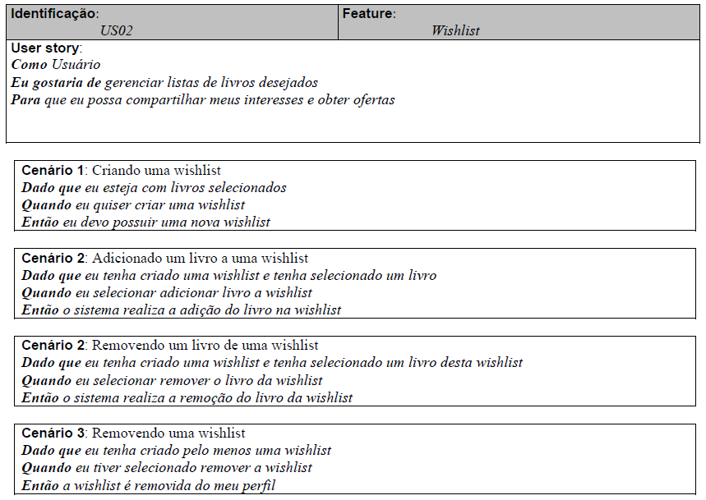

 | Atributos de Qualidade (indique sua justificativa abaixo para cada atributo)
Atômico |  | Não pode ser dividido pois trata de cadastro e manutenção de uma fucionalidade.
Completo |  | O cenário não parece estar completo pois parece estar faltando informação sobre os livros, se estes já estão cadastrados no sistema.
Consistente |  | Alinhado com as necessiadades dos stakeholders e não conflitante com outros requisitos.
Conciso |  | O cenário não parece estar conciso pois parece estar faltando informação sobre os livros, se estes já estão cadastrados no sistema.
Estimável |  | É possível ser estimado quanto tempo será necessário para trabalhar na tarefa.
Entendível |  | Utiliza terminologia que permite o entendimento do cliente.
Factível |  | É possível de ser realizado.
Indepentente |  | O cenário parece não ser independente pois não traz informações sobre a lista de livros, se estes já estão cadastrados.
Negociável |  | É possível que alguns detalhes sejam criados pelo programador durante o desenvolvimento, trazendo a essência do que tem que ser feito, não os detalhes.
Não Ambíguo |  | Claramente definido afim de que seja facilmente definido se a solução atende ao requisito ou não.
Prioritizável |  | Rankeado, agrupado ou negociado em termos de importância e valor em relação aos outros requisitos.
Pequeno |  | Requisito pequeno, que exige pouco tempo de trabalho para ser atendido.
Testável |  | É possível verificar se o requisito foi desenvolvido corretamente e completamente.
Valioso |  | O requisito é valioso para o cliente, está de acordo com uma necessidade real do cliente.

Cenario 7
Cenário (7)
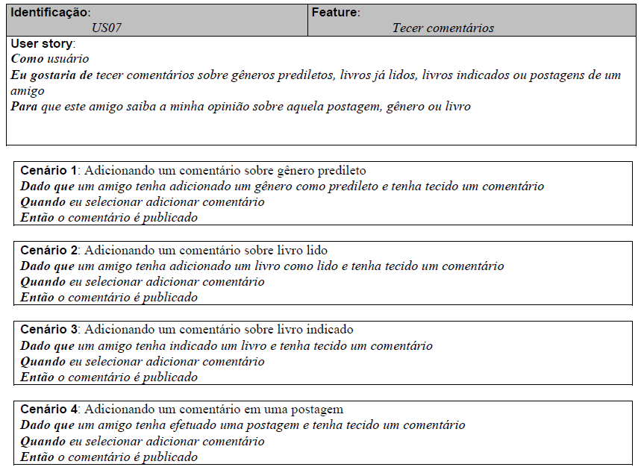

 | Atributos de Qualidade (indique sua justificativa abaixo para cada atributo)
Atômico |  | O cenário não pode ser dividido pois trata de apenas uma funcionalidade indivisível.
Completo |  | Suficiente para guiar o trabalho no nível apropriado de detalhe.
Consistente |  | Alinhado com as necessiadades dos stakeholders e não conflitante com outros requisitos.
Conciso |  | Não é necessário informações externas para o entendimento.
Estimável |  | É possível ser estimado quanto tempo será necessário para trabalhar na tarefa.
Entendível |  | Utiliza terminologia que permite o entendimento do cliente.
Factível |  | É possível de ser realizado.
Indepentente |  | É possível de ser trabalhado como se fosse independente dos demais requisitos.
Negociável |  | É possível que alguns detalhes sejam criados pelo programador durante o desenvolvimento, trazendo a essência do que tem que ser feito, não os detalhes.
Não Ambíguo |  | Claramente definido afim de que seja facilmente definido se a solução atende ao requisito ou não.
Prioritizável |  | Rankeado, agrupado ou negociado em termos de importância e valor em relação aos outros requisitos.
Pequeno |  | Requisito pequeno, que exija pouco tempo de trabalho para ser atendido.
Testável |  | É possível verificar se o requisito foi desenvolvido corretamente e completamente.
Valioso |  | O requisito é valioso para o cliente, está de acordo com uma necessidade real do cliente.

Cenario 8
Cenário (8)
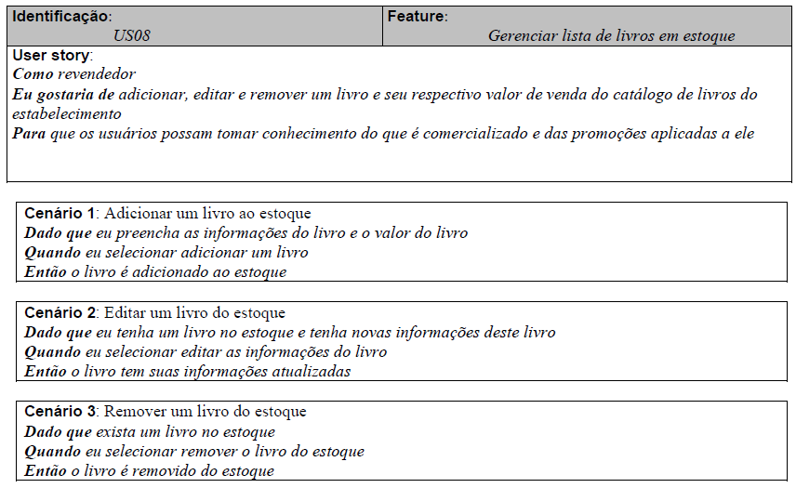

 | Atributos de Qualidade (indique sua justificativa abaixo para cada atributo)
Atômico |  | Capaz de ser entendido separadamente do restante.
Completo |  | O cenário não parece estar completo pois não trata das informações que podem ser associadas ao livro.
Consistente |  | Alinhado com as necessiadades dos stakeholders e não conflitante com outros requisitos.
Conciso |  | O cenário não prece ser conciso pois parece estar faltando informações sobre quais seriam as informações do livro que podem ser adicionadas.
Estimável |  | É possível ser estimado quanto tempo será necessário para trabalhar na tarefa.
Entendível |  | Utiliza terminologia que permite o entendimento do cliente.
Factível |  | É possível de ser realizado.
Indepentente |  | É possível de ser trabalhado como se fosse independente dos demais requisitos.
Negociável |  | É possível que alguns detalhes sejam criados pelo programador durante o desenvolvimento, trazendo a essência do que tem que ser feito, não os detalhes.
Não Ambíguo |  | Claramente definido afim de que seja facilmente definido se a solução atende ao requisito ou não.
Prioritizável |  | Rankeado, agrupado ou negociado em termos de importância e valor em relação aos outros requisitos.
Pequeno |  | Requisito pequeno, que exija pouco tempo de trabalho para ser atendido.
Testável |  | É possível verificar se o requisito foi desenvolvido corretamente e completamente.
Valioso |  | O requisito é valioso para o cliente, está de acordo com uma necessidade real do cliente.

Cenario 9
Cenário (9)

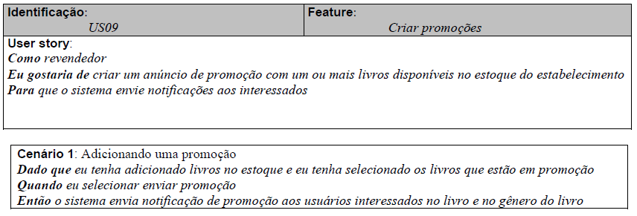

 | Atributos de Qualidade (indique sua justificativa abaixo para cada atributo)
Atômico |  | Capaz de ser entendido separadamente do restante.
Completo |  | Suficiente para guiar o trabalho no nível apropriado de detalhe.
Consistente |  | Alinhado com as necessiadades dos stakeholders e não conflitante com outros requisitos.
Conciso |  | Não é necessário informações externas para o entendimento.
Estimável |  | É possível ser estimado quanto tempo será necessário para trabalhar na tarefa.
Entendível |  | Utiliza terminologia que permite o entendimento do cliente.
Factível |  | É possível de ser realizado.
Indepentente |  | É possível de ser trabalhado como se fosse independente dos demais requisitos.
Negociável |  | É possível que alguns detalhes sejam criados pelo programador durante o desenvolvimento, trazendo a essência do que tem que ser feito, não os detalhes.
Não Ambíguo |  | Claramente definido afim de que seja facilmente definido se a solução atende ao requisito ou não.
Prioritizável |  | Rankeado, agrupado ou negociado em termos de importância e valor em relação aos outros requisitos.
Pequeno |  | Requisito pequeno, que exija pouco tempo de trabalho para ser atendido.
Testável |  | É possível verificar se o requisito foi desenvolvido corretamente e completamente.
Valioso |  | O requisito é valioso para o cliente, está de acordo com uma necessidade real do cliente.

